상품제안서
나빌레라 고급 난초문 자개텀블러 500ml (명장 장춘철 作) | 상품코드: S28211

 |  |  |  |  |  |  | 02-713-8555 | www.synergygift.co.kr
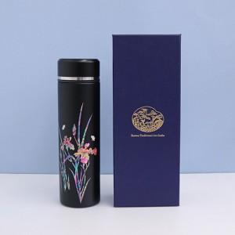

【상세/제작정보】

【인쇄/포장옵션】 | 패크1도인쇄 / 포장지포장

【공급단가】 | 수량 | 10~ | 50~ | 100~ | 300~ | 500~
*VAT별도 | 블랙 | 36,700원 | 33,400원 | 32,500원 | 31,400원 | 30,800원
 | 화이트 | 36,700원 | 33,400원 | 32,500원 | 31,400원 | 30,800원

【상품 URL】 | https://www.synergygift.co.kr:443/src/goods_detail.php?gdno=28211

